エビデンス
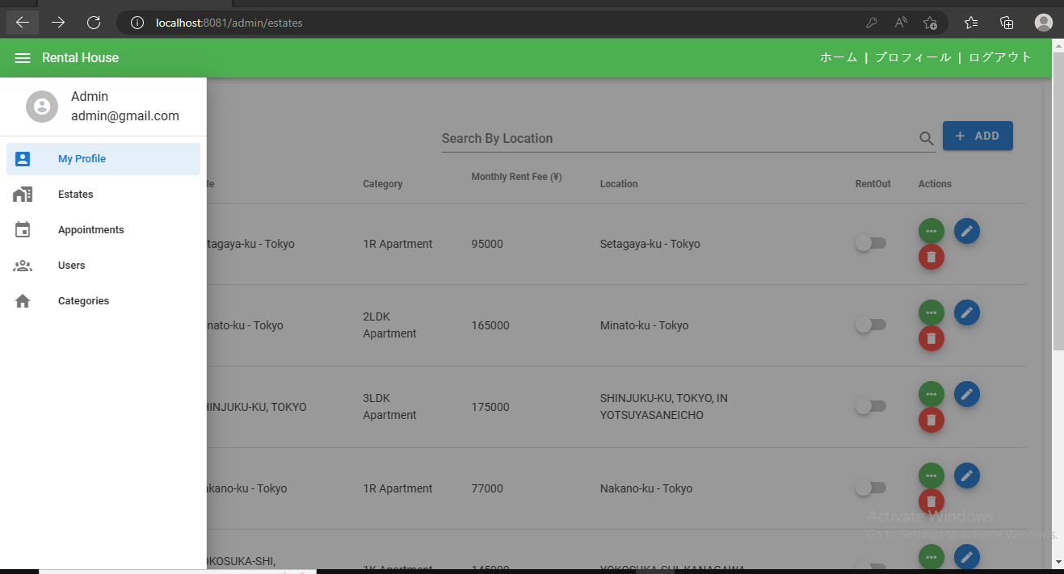
01_001_001 |  | 住宅を作成する |  |  | 管理画面の住宅一覧に該当住宅が表示されること |  | ホーム画面のムービー一覧に該当ムービーが表示されること | ムービー詳細に該当ムービーが表示されること | DBに該当ムービーが作成されること
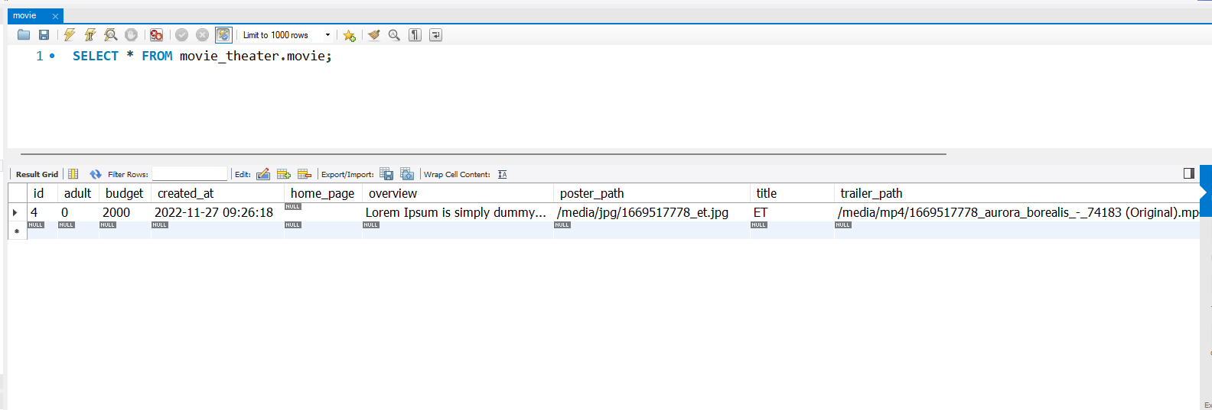
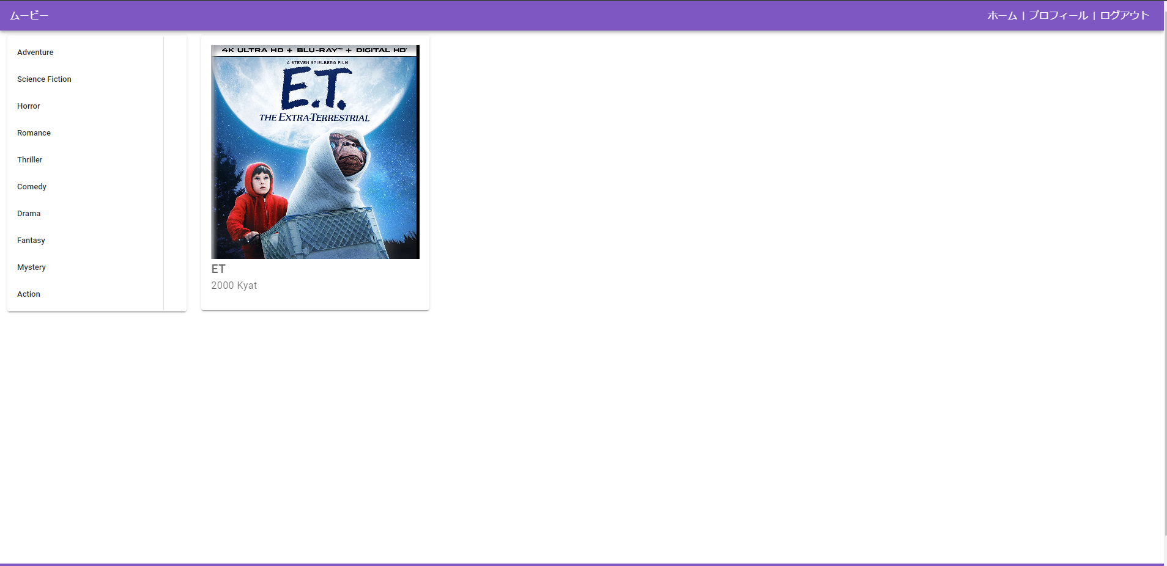
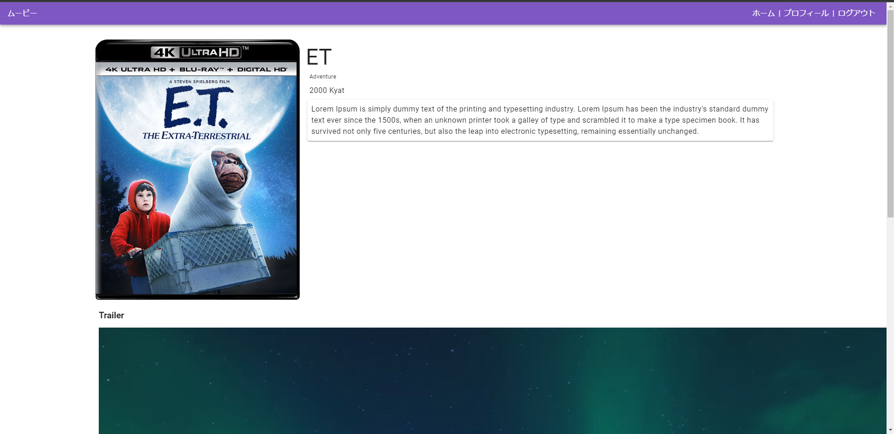
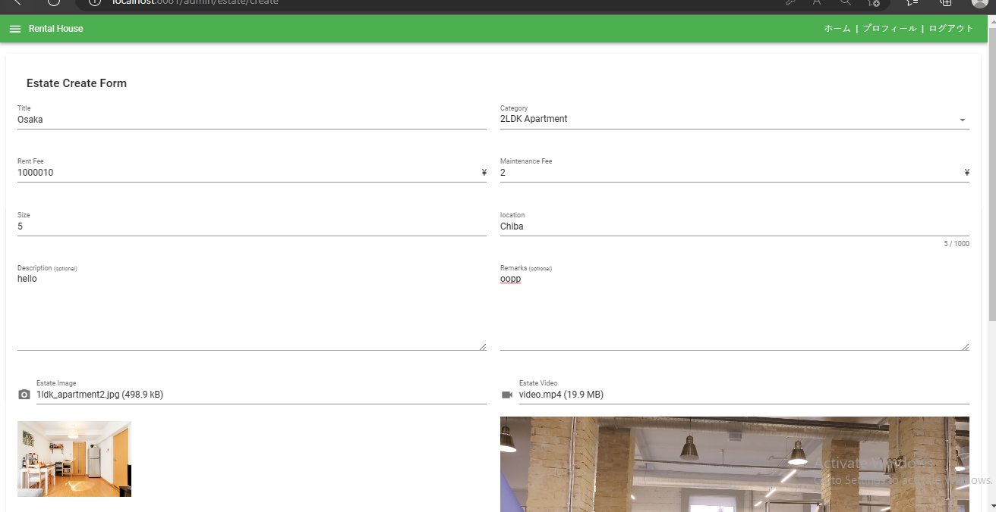
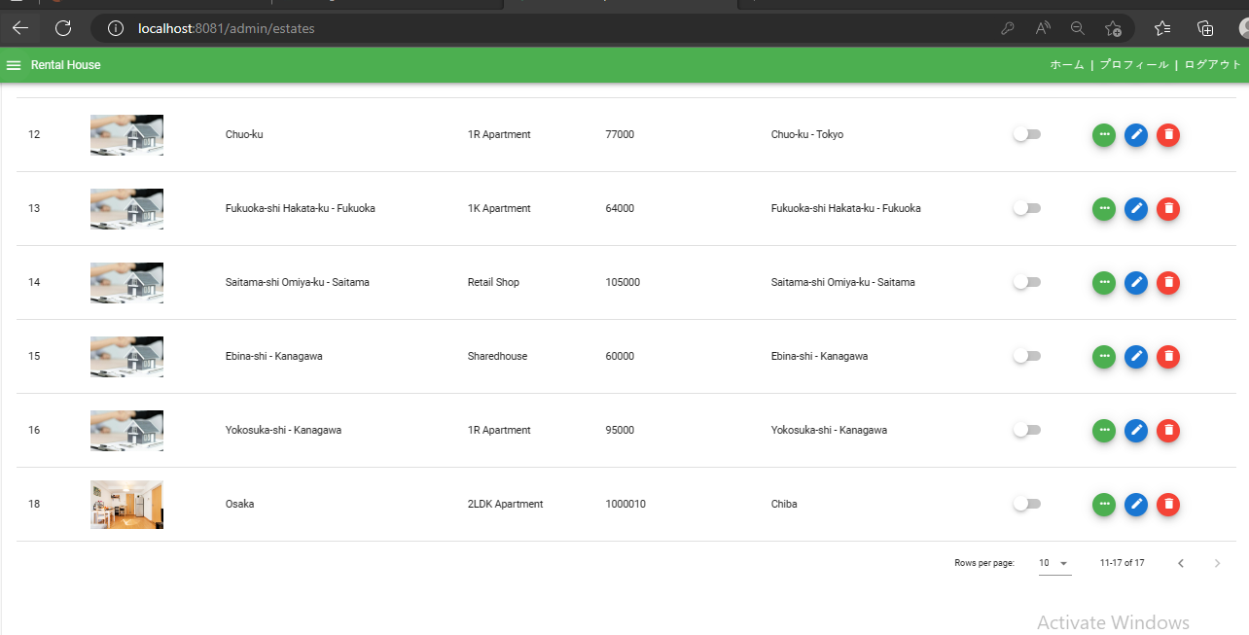

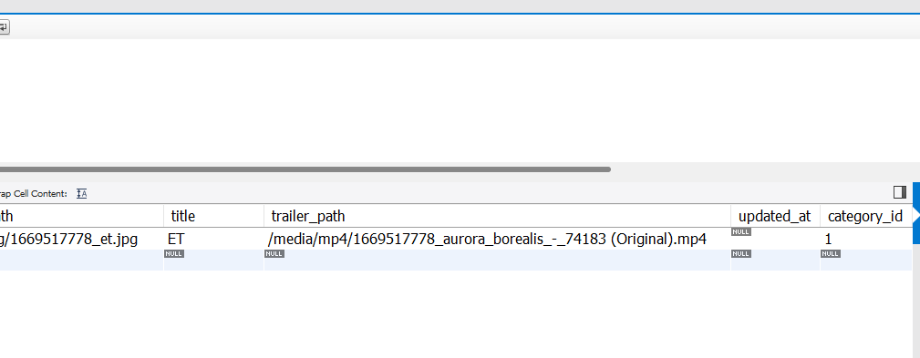

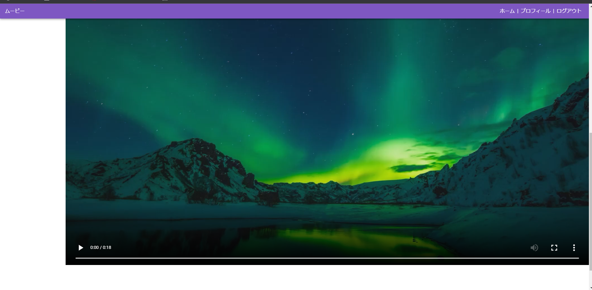

 | 01_001_002 |  | 住宅を削除する | 01_001_003 |  | 住宅を編集する

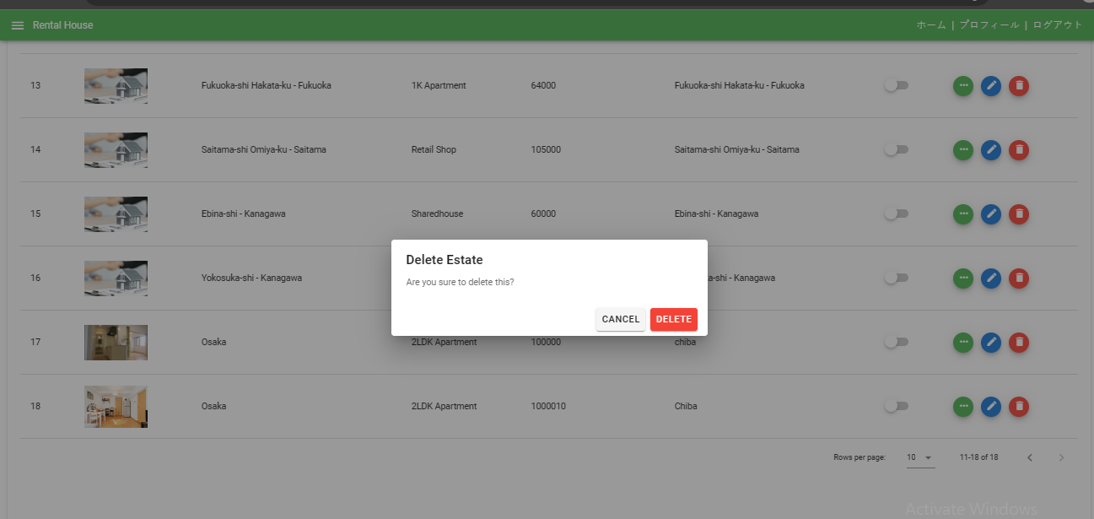
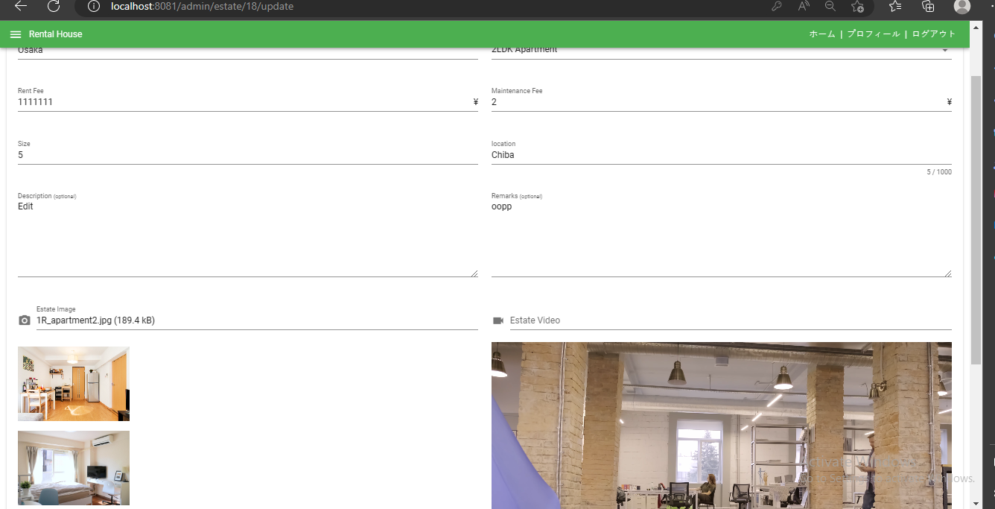

 | レイアウト

